Instructivo
Para cargar los proyectos en el excel tené en cuenta que:
1. No tenés que modificar el formato del excel.
2. Algunos campos tienen opciones pre definidas. Los vas a reconocer por el texto de ayuda y porque al posicionarte sobre la celda, verás aparecer una flecha.
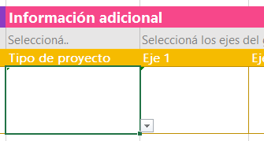

3. Algunos campos tienen validaciones de formato y opciones válidas. Prestá atención a los mensajes que se te presenten.

Más información sobre los Ejes de Gobierno de la Ciudad

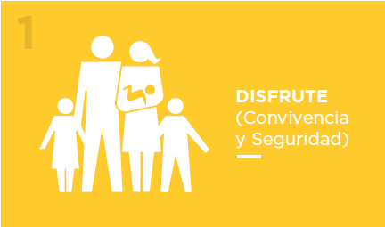 | Tenemos una Ciudad hermosa con infinitas posibilidades para disfrutarla cada día más. Queremos convivir mejor en esta Ciudad: que los vecinos se sientan movilizados y comprometidos, que la cuiden y respeten participando activamente a través de la cultura, el deporte y el turismo. Y lograr la mejor Ciudad para todos. | 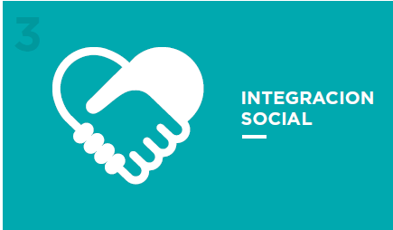 |  | Queremos una Ciudad al alcance de todos, donde todos los vecinos se sientan parte. Por eso, es nuestra prioridad seguir trabajando en una reforma integral del sistema de salud, en la educación y en el acompañamiento a nuestros adultos mayores.
Seguridad • Higiene y Reciclado • Cambio Cultural • Participación Ciudadana • Turismo Plan Gastronómico • JJOO de la Juventud • Cultura cerca de la gente • Ecoparque |  |  | Desarrollo del Sur • Integración de Villas (foco en 31 y 20) • Mejoras en Educación Reforma Integral de Salud • Adultos Mayores

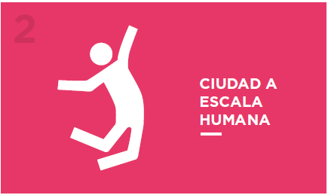 | Queremos que la gente camine por la calle y se encuentre. El espacio público tiene que disfrutarse, no es solo un lugar para transitar. El espacio público es un servicio público. Es socializador, igualador, y brinda las mismas oportunidades para todos. |  | 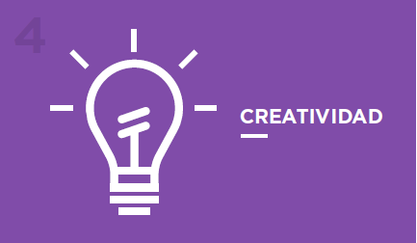 | Queremos una Ciudad donde la creatividad, el diseño y el arte sean pilares fundamentales de nuestra cultura. Una Ciudad inteligente, que facilite la comunicación, que apoye los proyectos emprendedores y el espíritu de trabajo y de mejora continua. Por eso, trabajaremos promoviendo la inversión, la innovación técnica y la generación constante de nuevos empleos.
Mantenimiento • Regeneración Urbana • Transporte Público Paseo del Bajo • Solicitudes y Trámites |  |  | Cuidad Inteligente • Emprendedorismo • Gobierno Eficiente y Transparente Proyectos Público Privados • Distritos Creativos

